1.Tạo tài khoản
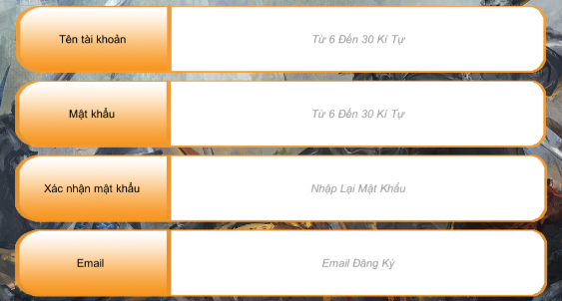

 | Nội dung nhập liệu | Nội dung Test | Kết quả mong muốn | Kết Quả Test
Tên tài khoản | độ dài từ 6 đến 30 và không chứa ký tự đặc biệt | Nhập nội dung tên tài khoản mình muốn tạo | Không sử dụng ký tự đặc biệt. Chỉ nội dung không có dấu
Mật khấu | độ dài từ 6 đến 30 và không chứa ký tự đặc biệt | Nhập nội dung mật khẩu mình muốn tạo | Không sử dụng ký tự đặc biệt. Chỉ nội dung không có dấu
Xác nhận lại mật khẩu | Nhập lại mật khẩu | Nhập lại nội dung mật khẩu mình muốn tạo | Không sử dụng ký tự đặc biệt. Chỉ nội dung không có dấu
Email | Điền email đăng ký | Nhập lại nội dung email mình muốn tạo | Nhập email có cả ký tự @ cho mail

 | Nội dung Test | Trường hợp nhập đúng | Trường hợp sai | Kết Quả Test
 | Nhập liệu từng ô | Nhập đầy đủ từng ô | Nhập chỉ vài ô => Thông báo tình trạng nhập chưa hết các thông tin
 | Sau khi điền đủ thông tin | Server trả kết quả và chuyển vào game | Server bắt đăng ký lại nếu có tên tài khoản hoặc email đã được dùng để đăng ký
 |  | Có mail gửi về Email đã đăng ký | Không có mail gửi về Email đã đăng ký
 | Nhấn Đăng Ký | Server kiểm tra việc đăng ký | Nhấn Đăng Ký => Server kiểm tra việc đăng ký nhưng không trả kết quả, không chuyển vào game, không thông báo tài khoản đã sử dụng => nguyên nhân: Kiếm tra tình trạng kết nối mạng(ngoài trường hợp này => lỗi game)
 | Nhấn Hủy | Quay về màn hình đăng nhập | Nhấn Hủy => Không quay về màn hình đăng nhập => lỗi game

Bố trí các nút
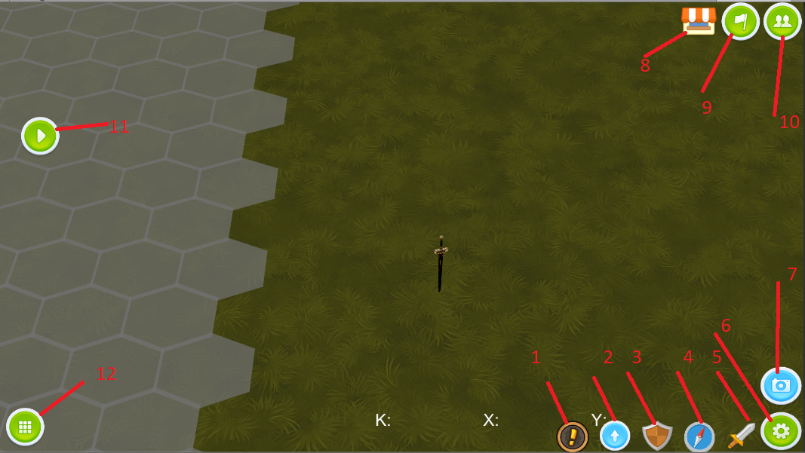

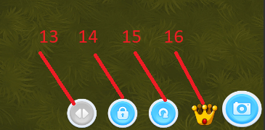

1 | Thông tin tài nguyên
2 | Nâng cấp
3 | Huấn luyện
4 | Bản đồ nhỏ
5 | Xuất quân
6 | Đóng/ mở các nút các chức năng chung
7 | Đóng/mở các nút chức năng của camera
8 | Cửa hàng
9 | Guild
10 | Bạn bè
11 | Tiến trình thu nhỏ
12 | Chọn lính
13 | đảo ngược di chuyển của camera theo cử chỉ vuốt
14 | khóa camera
15 | reset camera
16 | dịch chuyển camera

